画面イメージ
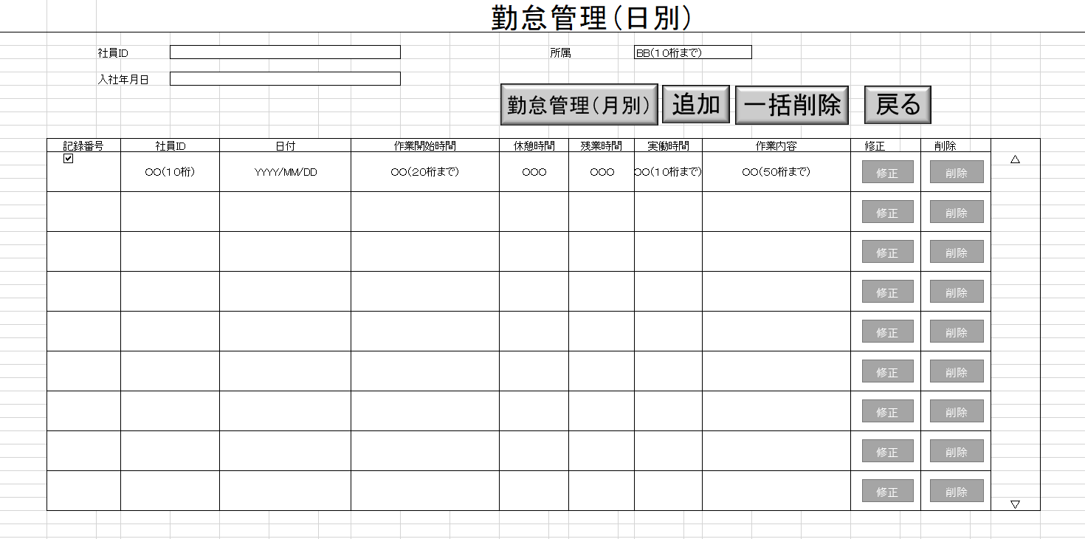
詳細設計書 | 論理名称 | K001 | システムID | KS | 改訂日 | 2023-06-06
 | 物理名称 | 勤怠管理(日別) | システム名称 | 勤怠管理システム | 改訂者 | 林松

画面イメージ

IO関連
詳細設計書 |  | 論理名称 |  | K001 |  |  | システムID | KS |  | 改訂日 | 2023-06-06
 |  | 物理名称 |  | 勤怠管理(日別) |  |  | システム名称 | 勤怠管理システム |  | 改訂者 | 林松

I/O関連図

勤怠情報一覧(月別)
ログイン
勤怠情報一覧(日別)
 |  |  |  | ログインボタン |  |  |  |  | 追加ボタン

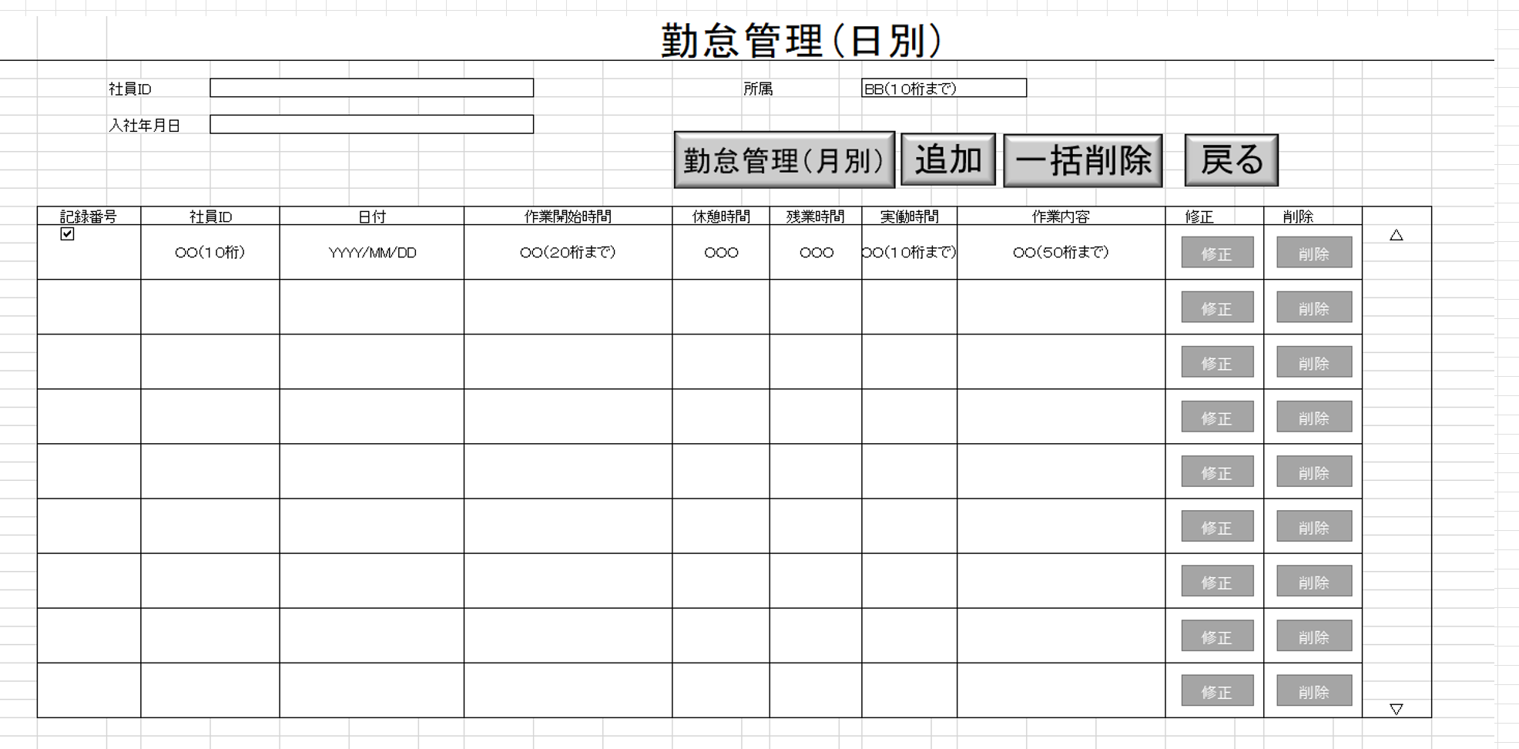

パラメータ一覧
No | 論理名称 |  | 物理名称 |  | I/O | 備考
1 | 社員ID |  | USER_ID |  | I
2 | 入社年月日 |  | HIRE_DATE |  | I
3 | 所属 |  | DEPARTMENT |  | I
4 | 記録番号 |  | RECORD_ID
5 | 日付 |  | DATE
6 | 作業開始時間 |  | START_TIME
7 | 休憩時間 |  | BREAK_TIME
8 | 残業時間 |  | OVERTIME
9 | 実働時間 |  | ACTUAL_HOURS
10 | 作業内容 |  | WORK_DESCRIPTION
11 | 明細の社員ID |  |  |  | O
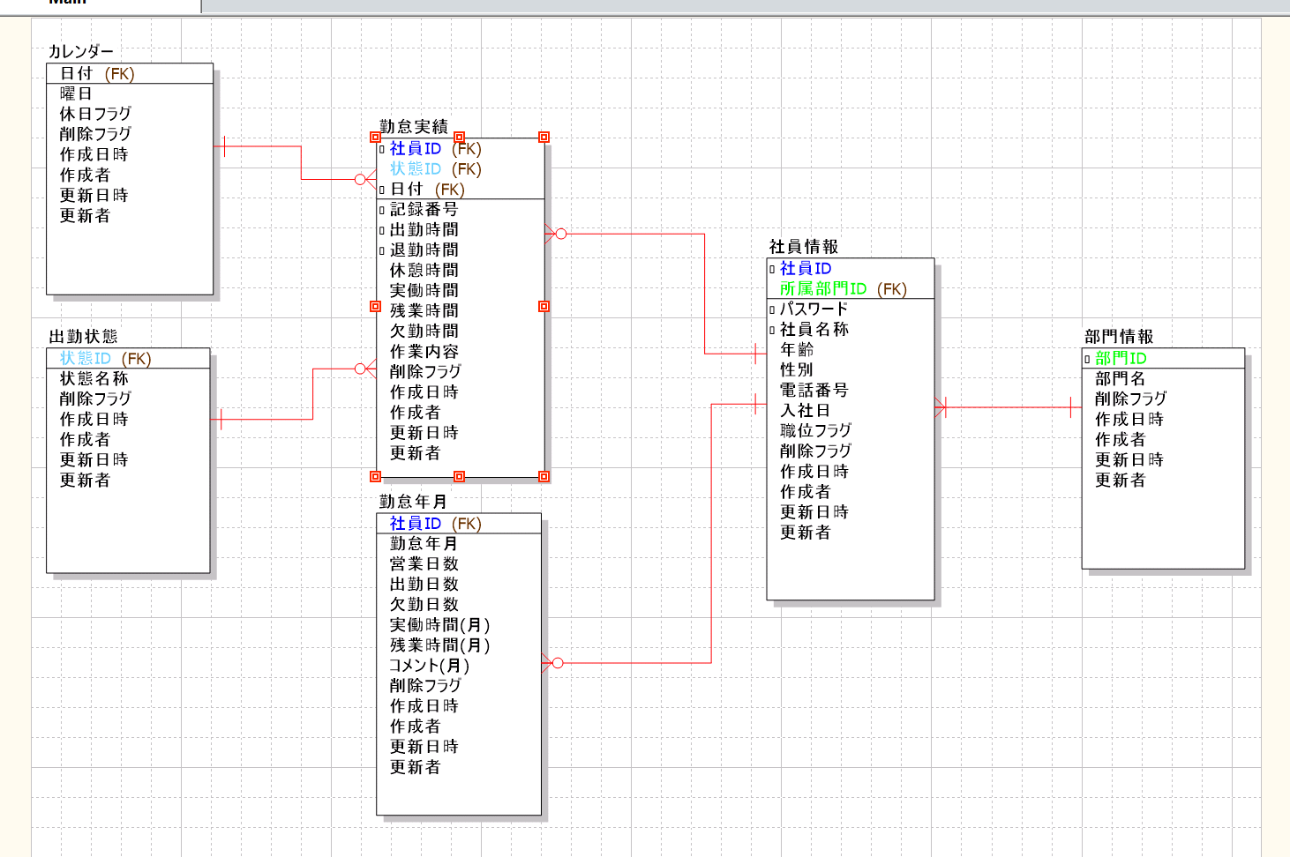
12 | 明細の日付 |  |  |  | O
13
テーブル一覧
No | 論理名称 |  | 物理名称 |  | I/O | 備考
5 | 社員表 |  | 社員ID
6 | 勤怠管理一覧(月別) |  | 月分
7 | 作業内容 |  | 役割
8 | 勤怠実績 |  |  |  | I/0
9
ファイル一覧
No | 論理名称 |  | 物理名称 |  | I/O | 備考
1
2
3
4
5
6
7
8
9

